Dashboard
BLOCK 139

 | VERSION | 1.0.0

Chuyên Đề Phát Triển Web 1

Evidance
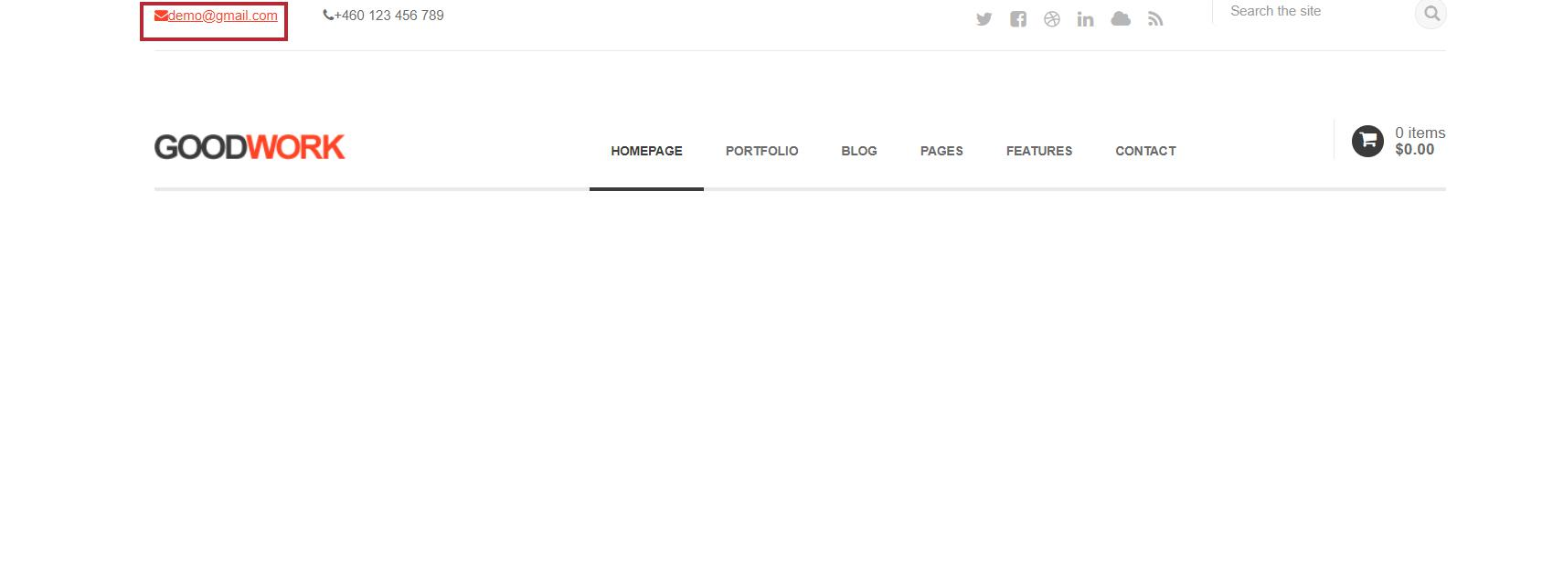
hình 1: kiểm tra thẻ Email

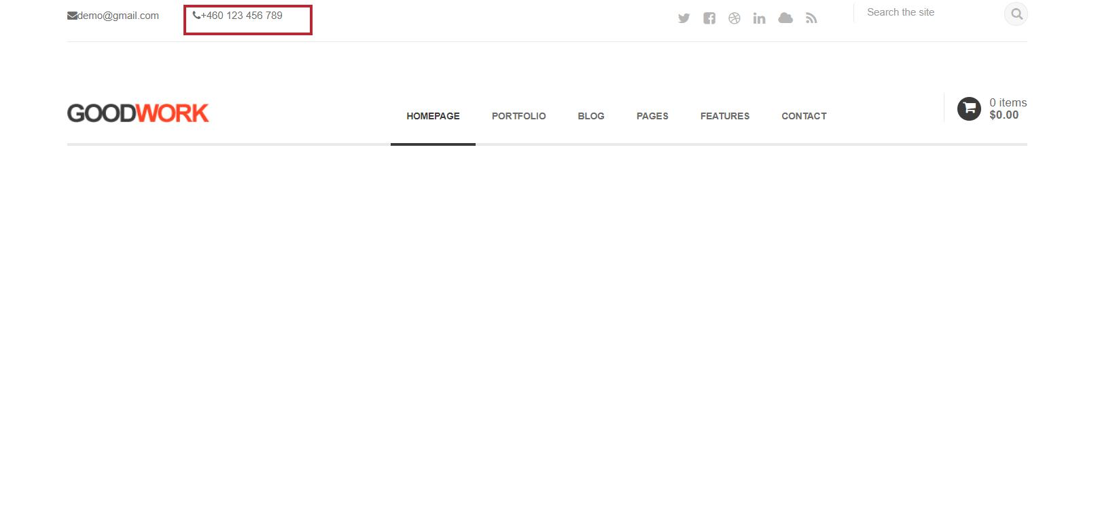
hình 2: kiểm tra thẻ số điện thoại

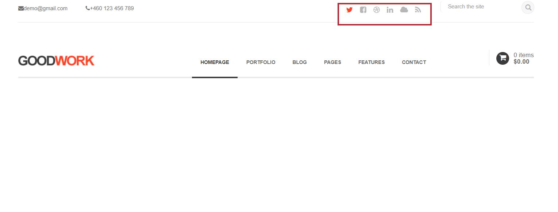
hình 3: kiểm tra thẻ icon

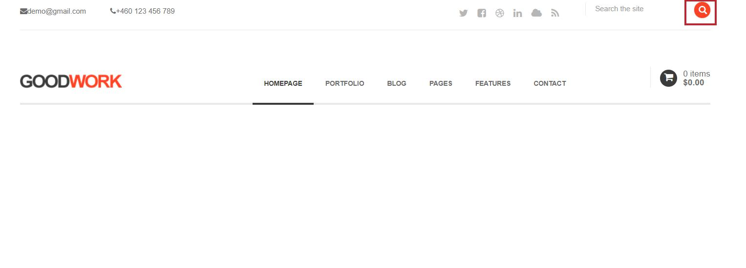
hình 4: kiểm tra nút tìm kiếm

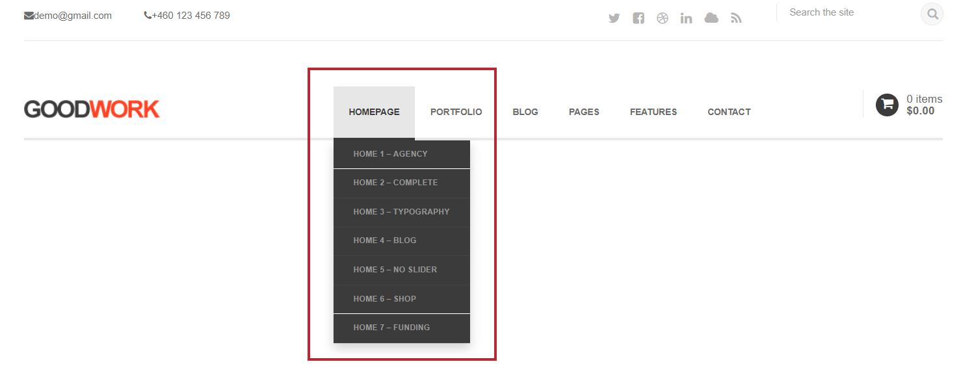
hình 5: kiểm tra thẻ danh mục

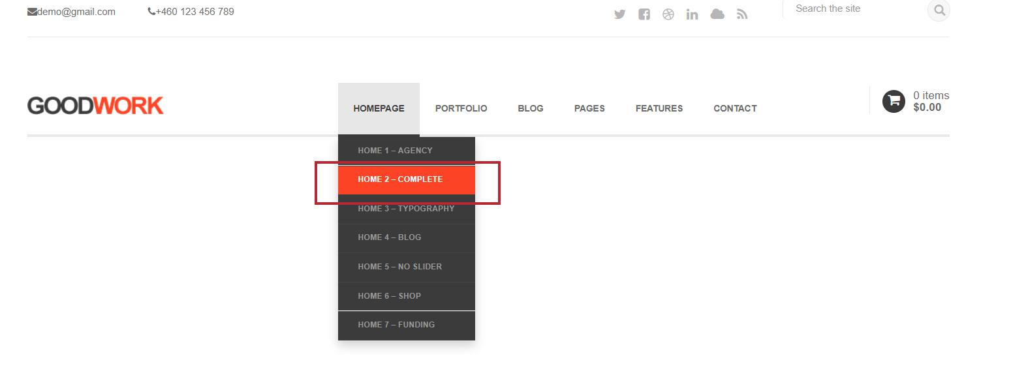
hình 6: kiểm tra thẻ danh mục khi chọn vào | thành phần

hình 7:Kiểm tra nút danh mục

hình 8 kiểm tra nút giỏ hàng

